关系图
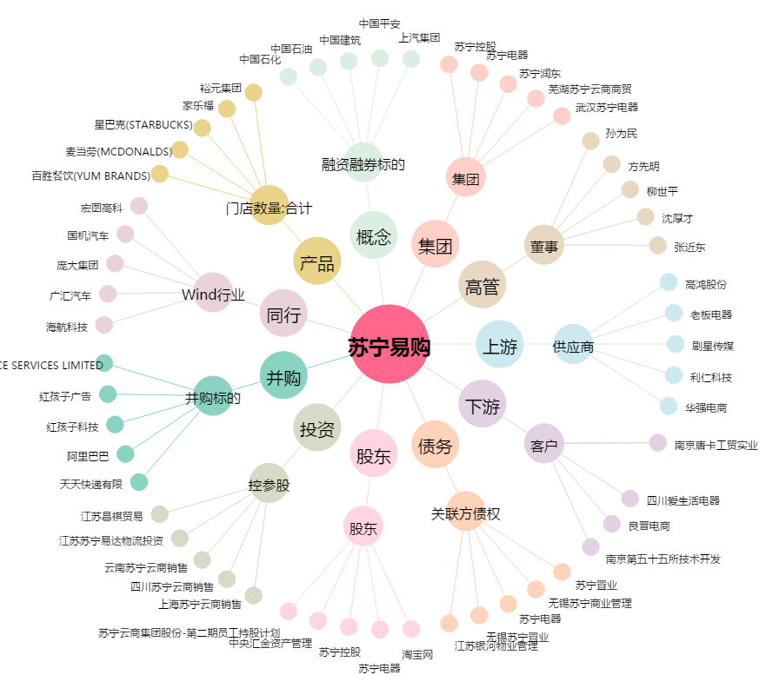
苏宁易购[002024.SZ] - 关系概览图

